المؤشرات الكلية

سوق العراق للاوراق المالية
جلسة الاحد 2025/9/28 |  |  |  | تقرير أسعار الأسهم المتداولة واخبار الشركات
الجلسة (171)

الاسهم المتداولة المدرجة و OTC |  |  | 473,398,688 |  |  | قيمة الأسهم المتداولة المدرجة و OTC |  | 989,833,775 |  |  | صفقات الشركات المدرجة وOTC | 834
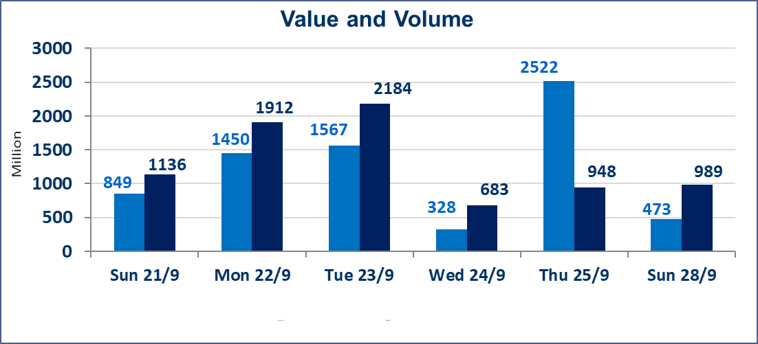
المؤشر60 ISX اليوم | 964.78 |  | نقطة |  |  | المؤشر15 ISX اليوم | 1129.85 | نقطة
المؤشر 60 ISX السابق | 963.79 |  | نقطة |  |  | المؤشر 15 ISX السابق | 1128.31 | نقطة
نسبة التغير | 0.10 |  | % |  |  | نسبة التغير | 0.14 | %
عدد النقاط | 0.99 |  | نقطة |  |  | عدد النقاط | 1.54 | نقطة

الشركات المدرجة | 104 | OTC | 11 | 115 |  | الشركات غير المتداولة المدرجة | 41 | OTC | 9 | 50
الشركات المتداولة | 42 | OTC | 1 | 43 |  | الشركات المرتفعة |  |  | 9
شركات الهيئة العامة |  |  |  | 10 |  | الشركات المنخفضة |  |  | 7
الموقوفة بقرار من هيأة الأوراق المالية |  |  |  | 11
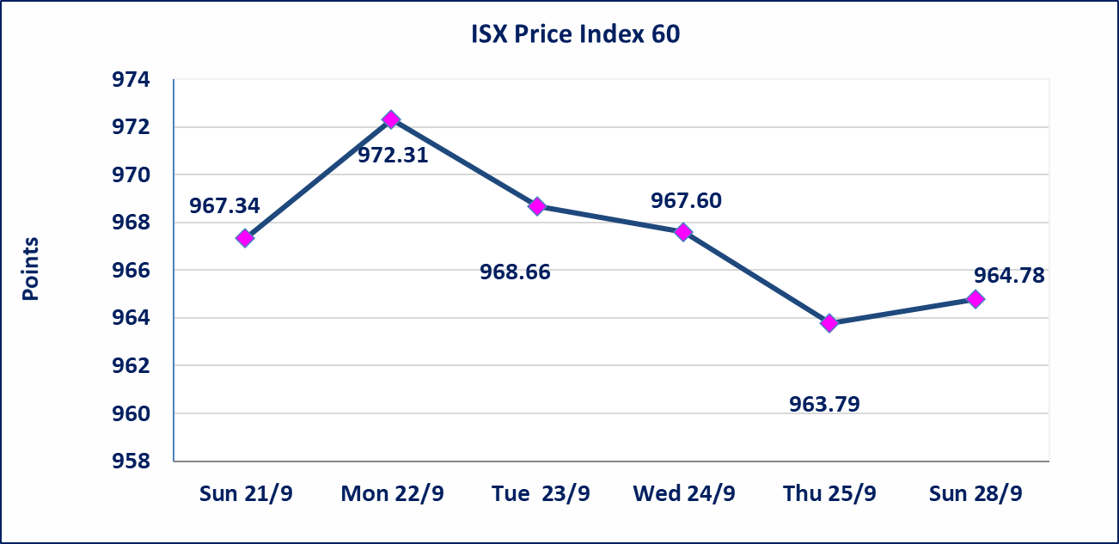
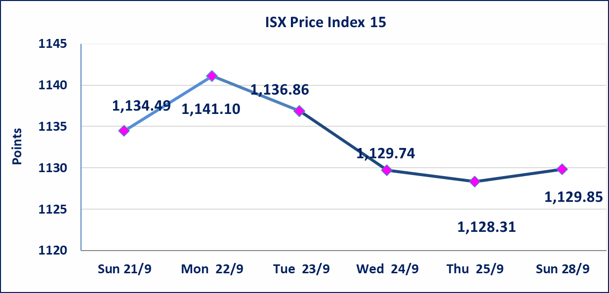

سندات اعمار الاصدارية الاولى | ايقاف التداول على سندات اعمار الاصدارية الاولى (500) الف اعتبارا من جلسة 2025/9/25.
سندات بناء الاصدارية الاولى | ايقاف التداول على سندات بناء الاصدارية الاولى (1,000,000) اعتبارا من جلسة 2025/9/25.
الحد الأعلى والادنى للتغير في السعر | نسبة التغير في المنصة النظامية (15%)، نسبة التغير في المنصة الثانية (20%)، نسبة التغير في المنصة الثالثة (5%) إرتفاعاً وإنخفاضاً من سعر الاغلاق السابق.
Web site : www.isx-iq.net E-mail : info-isx@isx-iq.net |  |  |  |  | 07834000034 - 07711211522 : ص . ب :3607 العلوية الهاتف |  |  |  |  |  | بغداد /الكرادة/ قرب المسرح الوطني /مجاور مصرف الخليج التجاري

نسبة التغير
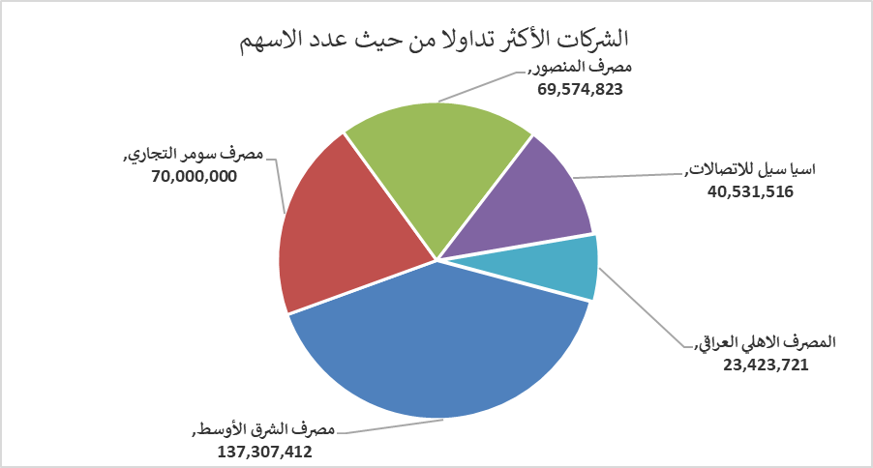
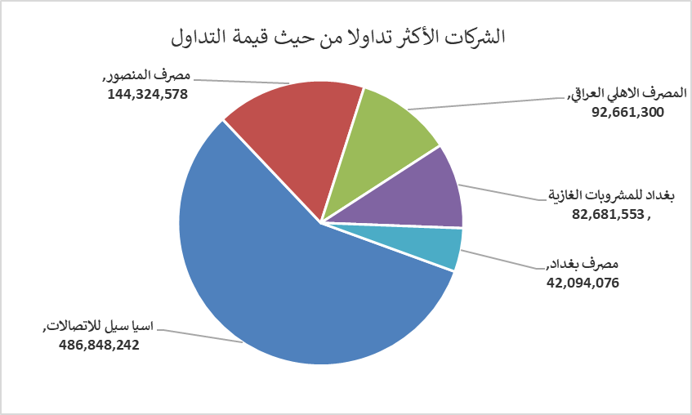
الشركات الأكثر ارتفاعاً وانخفاضاً

نسبة التغير لاسعار الاغلاق الاكثر ارتفاعاً |  |  |  | نسبة التغير لاسعار الاغلاق الاكثر انخفاضاً
اسم الشركة | اغلاق | التغير(%) | الاسهم المتداولة | اسم الشركة | اغلاق | التغير (%) | الاسهم المتداولة
الصناعات المعدنية والدراجات | 2.200 | 4.76 | 907,289 | الكندي لانتاج اللقاحات | 3.000 | -5.06 | 1,598,929
الصناعات الخفيفة | 1.180 | 1.72 | 2,512,340 | مصرف الائتمان العراقي | 0.720 | -4.00 | 11,740,238
البادية للنقل العام | 1.290 | 1.57 | 32,403 | مصرف الاتحاد العراقي | 0.280 | -3.45 | 3,195
بغداد للمشروبات الغازية | 4.700 | 1.29 | 17,700,084 | الامين للاستثمارات العقارية | 1.840 | -3.16 | 4,436,015
النخبة للمقاولات العامة | 0.920 | 1.10 | 300,000 | المصرف العراقي الاسلامي | 1.030 | -1.90 | 3,000,000

الشركات الاكثر نشاطا حسب الاسهم المتداولة (حجم التداول) |  |  |  | الشركات الاكثر نشاطا حسب القيمة المتداولة
اسم الشركة | اغلاق | التغير(%) | الاسهم المتداولة | اسم الشركة | اغلاق | التغير (%) | القيمة المتداولة
مصرف الشرق الأوسط | 0.060 | 0.00 | 137,307,412 | اسيا سيل للاتصالات | 12.060 | -0.33 | 486,848,242
مصرف سومر التجاري | 0.080 | 0.00 | 70,000,000 | مصرف المنصور | 2.080 | 0.00 | 144,324,578
مصرف المنصور | 2.080 | 0.00 | 69,574,823 | المصرف الاهلي العراقي | 4.010 | 0.50 | 92,661,300
اسيا سيل للاتصالات | 12.060 | -0.33 | 40,531,516 | بغداد للمشروبات الغازية | 4.700 | 1.29 | 82,681,553
المصرف الاهلي العراقي | 4.010 | 0.50 | 23,423,721 | مصرف بغداد | 3.630 | 0.00 | 42,094,076

